Avaluo
 | Avalúo de mejoras
 |  |  |  |  |  |  |  |  |  |  |  | 18 de octubre de 2024
 | Inmueble que se valúa

 |  |  |  |  |  |  | Terreno bardeado con construcciones
 |  |  |  |  |  |  | Sierra de la Gloria N° 113,
 |  |  |  |  |  |  | Ejido Las Cumbres

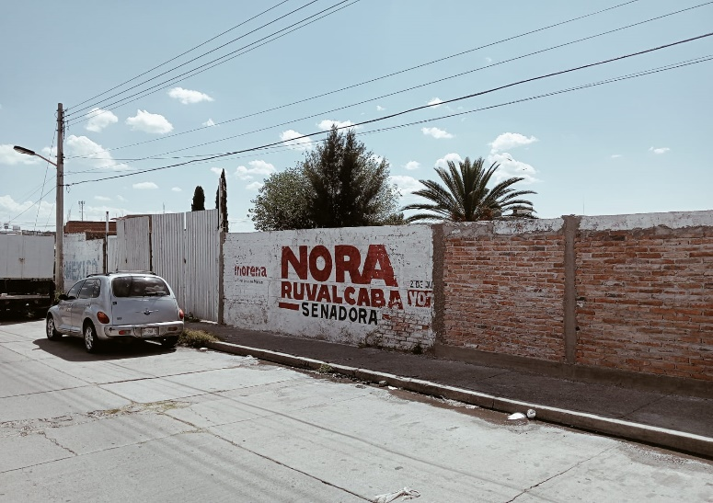

 | Propietario: |  |  |  |  | Luis Ernesto Ortiz Marín
 | Valuador |  |  |  |  | Lic. Urb. Jorge Adrián Saucedo Mares
 | Cédula profesional: |  |  |  |  | 10035794
 | Especialidad: |  |  |  |  | Inmuebles
 | Fecha del avalúo: |  |  |  |  | 17 de octubre de 2024
 | Ubicación del inmueble: |  |  |  |  | Sierra de la Gloria N° 113,
 |  |  |  |  |  | Ejido Las Cumbres, Aguascalientes, Ags
 | Régimen de propiedad: |  |  |  |  | Privada
 | Objeto del avalúo: |  |  |  |  | Estimar el valor comercial de las mejoras
 | Propósito del avalúo: |  |  |  |  | Calculo de I.S.R.
 | Cuenta catastral: |  |  |  |  | xx-xxxx-xx-xxxx-xxx-xxx
 | Cuenta predial: |  |  |  |  | Uxxxxxx
 | Folio real: |  |  |  |  | No existe
 | Escritura: |  |  |  |  | No se proporcionó

 | VALOR REFERIDO A MAYO 2020 |  |  |  |  |  |  |  |  |  | $80,161.05

 | Características urbanas
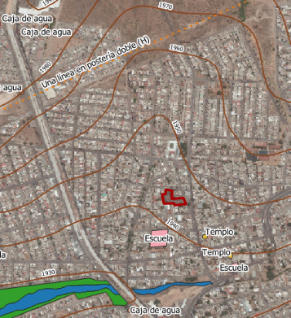
 | Clasificación de zona: |  |  |  |  | popular
 | Tipos de construcción: |  |  |  |  | casas unifamiliares
 | Índice de saturación: |  |  |  |  | 90%
 | Población media:
 | Contaminación ambiental: |  |  |  |  | Normal
 | Uso de suelo: |  |  |  |  | habitacional
 | Vías de acceso e importancia:
 | Av. Siglo XXI, Calle Sierra de Tepehuanes,
 | Sierra del Maguey y Sierra de la Gloria
 | Servicios públicos
 | · Agua |  |  | · Teléfono
 | · Luz |  |  | · Alumbrado público
 | · Drenaje |  |  | · Recolección de residuos
 | · Internet
 | Equipamiento urbano
 | · Escuelas
 | · Templos
 | · Área recreativa

 | Terreno

 | Tramo de calles, transversales, limítrofes y orientación.
 | Norte: |  | Sierra del Maguey
 | Sur: |  | Sierra de la Gavia |  |  |  |  |  | 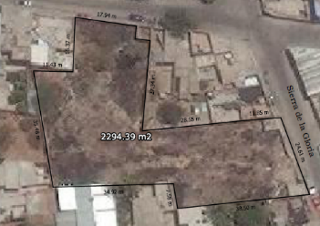
 | Este: |  | Sierra de la Gloria
 | Oeste: |  | Sierra de Tlaxco

 | Medidas y colindancias del terreno
 | N: | 17.94 m, c. Sierra del Maguey
 | S: | 27.94 m, lote habitacional
 | NE: | 40.40 m, lote habitacional
 | SE: | 26.61 m, c. Sierra de la Gloria
 | SO: | 38.50 m, lote habitacional
 | NO: | 7.58 m, lote habitacional
 | SO: | 34.92 m, lote habitacional
 | NO: | 35.48 m, lote habitacional
 | E: | 11.43 m, lote habitacional
 | N: | 16.37 m, lote habitacional

 | Topografía y config: |  |  |  |  | Terreno irregular plano
 | Caract. Panorámicas: |  |  |  |  | Normal
 | Servidumbres y restricc.: |  |  |  |  | Ninguna aparente

 | FALLAS
 | No se aprecian fallas cercanas según el sistema de información de fallas geológicas y grietas (sifagg)

 | GEORREFERENCIA
 | Coordenadas UTM: 783452.58, 2425574.68

 | Sistema de Referencia:
 | México ITRF2008 UTM zona 13N

 | Descripción general del inmueble

 | SUPERFICIES
 |  |  |  |  |  |  |  |  |  | Uso actual: |  |  |  |  |  | Habitacional
 | Construcción tipo: |  |  |  | Cuartos con muro de ladrillos |  |  |  |  | Espacios construidos: |  |  |  |  |  | No aplica
 | Area construida |  |  |  | 27.1570 |  | m2 |  |  | Número de niveles |  |  |  |  |  | No aplica
 | Sup.terreno: |  |  | 2294.39 |  |  | m2 |  |  | Edad aproximada |  |  |  |  |  | No aplica
 | Fuente: |  |  |  | Escritura |  |  |  |  | Vida útil remanente |  |  |  |  |  | No aplica
 |  |  |  |  |  |  |  |  |  | Estado de conservación |  |  |  |  |  | No aplica
 |  |  |  |  |  |  |  |  |  | Calidad del proyecto |  |  |  |  |  | No aplica
 |  |  |  |  |  |  |  |  |  | Unidades rentables |  |  |  |  |  | No aplica

 | Consideraciones previas al avalúo

 | Ampliación de la descripción del inmueble:

 | Terreno baldio bardeado con dos cuartos construidos dentro de una manzana rodeada por viviendas. El solicitante manifiesta que adquirió un terrerreno baldío en el cual construyó por su cuenta parte de las bardas, dos cuartos con bardas de ladrillo y una losa de concreto, asi como un bsarandal de lámina las cuales terminó en mayo del 2020.

 | Metodología
 | Enfoque de Costos
 | La valuación del terreno se estima de acuerdo a la Investigación de Mercado. Se aplica el criterio y tablas de Ross-Heidecke, para la estimación de los factores de depreciación. Este enfoque considera que valor máximo del bien para el comprador con información pertinente, será la cantidad necesaria para construir o adquirir un nuevo bien de igual utilidad. Cuando el bien no es nuevo, el valor de reposición nuevo deberá ser ajustado de acuerdo a todos los métodos de apreciación y obsolescencia a la fecha del avalúo.

 | Enfoque de Ingresos (Valor de capitalización de rentas):
 | Es el valor presente de beneficios futuros derivados de la propiedad y es generalmente medido a través de la capitalización de un nivel específico de ingresos.

 | Enfoque de Mercado (Valor comparativo de mercado):
 | Es la cantidad estimada, en términos monetarios a partir del análisis y comparación de bienes iguales o similares al bien objeto de estudio, que han sido vendidos o que se encuentran en proceso de venta en el mercado abierto. Este análisis, para inmuebles especiales, se puede ralizar comparando superficie de construcción, habitaciones de hotel, camas de hospital, etc.

 | Valor Comercial:
 | Es el precio más probable en que se podría comercializar un bien, en las circunstancias prevalecientes a la fecha del avalúo, en un plazo razonable de exposición en una transacción llevada a cabo entre un oferente y un demandante libres de presiones, bien informados y como resultado de ponderar el valor físico, el valor de capitalización de rentas y el valor de mercado del bien que se trate.

 | Comentarios generales, supuestos, exclusiones y condiciones limitantes al avalúo

 | El presente análisis presupone que no existe una restricción legal en cuanto a la posesión del bien y al uso lícito del mismo. Los valores de calle y de mercado se estiman con base en la homologación de los comparables obtenidos en la investigación del mercado inmobiliario de la zona de ubicación del inmueble y zonas de características similares. La homologación considera las condiciones del inmueble que se analiza.

 | Factores de Homologación empleados

 |  | sup | Superficie construída / terreno |  |  |  |  |  |  | csp | Calidad de los servicios públicos (0-10)
 |  | neg | Factor de negoaciación |  |  |  |  |  |  | ec | Estado de conservación
 |  | fub | Factor de ubicación dentro de la colonia |  |  |  |  |  |  | proy | Calidad del Proyecto

 | tfr - Tipo de Fracc. - Factores de Zona |  |  |  |  |  |  |  |  |  | for = Factor de Forma

 | Turistica comercial |  |  |  | TC |  | 1.0 |  |  | Regular |  |  |  | R |  | 1.0
 | Comercial de 1ª |  |  |  | C1 |  | 0.9 |  |  | Irregular 4L |  |  |  | I4L |  | 0.9
 | Comercial de 2ª |  |  |  | C2 |  | 0.8 |  |  | Irregular +4L |  |  |  | I+4L |  | 0.8
 | Residencial de lujo |  |  |  | RL |  | 0.7
 | Residencial de 1ª |  |  |  | R1 |  | 0.6
 | Residencial de 2ª |  |  |  | R2 |  | 0.5
 | Interes Social |  |  |  | IS |  | 0.4
 | Habitacional Popular |  |  |  | HP |  | 0.3

 | fesq = Factor de Esquina |  |  |  |  |  |  |  |  |  | top = Factor de Topografia

 | Interior |  |  |  | INT |  | 0.85 |  |  | Plano |  |  |  | PL |  | 1
 | Medianero |  |  |  | MED |  | 1 |  |  | Ascendente |  |  |  | AS |  | 0.9
 | Esquina |  |  |  | ESQ |  | 1.15 |  |  | Descendente |  |  |  | DE |  | 0.9
 | Cabecero |  |  |  | CAB |  | 1.25 |  |  | Accidentado |  |  |  | AC |  | 0.8
 | Manzanero |  |  |  | MAN |  | 1.35

 | Investigación de mercado

 | Terrenos en venta |  |  |  |  | 1 |  |  | 2 |  |  | 3 |  |  | 4

 |  |  | No Aplica

 | Aplicaciones del enfoque comparativo del mercado

 | Terrenos en venta |  |  |  |  | 1 |  |  | 2 |  |  | 3 |  |  | 4

 | vum$ |  | No Aplica
 | sup
 | neg
 | fub
 | csp
 | top
 | for
 | tfr
 | Fesq

 | Aplicación del enfoque de costos (valor físico o directo)

 | Terreno
 |  |  | Fracción |  |  | AREA (m2) |  |  | FACTOR |  |  | VALOR U. |  |  | TOTAL
 |  |  | Unica |  |  | 0 |  |  | 0 |  |  | 0 |  |  | 0

 |  |  |  |  |  | Valor del terreno |  |  |  |  |  |  |  | No Aplica

 | Construcción original
Fracción |  | AREA (m2) |  | VALOR U. |  |  |  | vrn |  | edad |  | ec |  | vut |  | fec |  | vnr
Unica |  | 0 |  | 0 |  |  |  | 0 |  | 0 |  | 0 |  | 0 |  | 0 |  | 0

 | Mejoras
Fracción |  | AREA (m2) |  | VALOR U. |  |  |  | vrn |  | fic |  | fsis |  | fec |  | fec |  | vnr
Barda |  | 4.35 |  | $1,943.19 |  |  | $8,452.88 |  |  | 0.897 |  | 1 |  | 1 |  | 1 |  | $7,582.23
Fime |  | 100.00 |  | $580.00 |  |  | $58,000.00 |  |  | 1 |  | 1 |  | 1 |  | 1 |  | $58,000.00
Barandal |  | 1.00 |  | $35,993.00 |  |  | $35,993.00 |  |  | 1 |  | 1 |  | 1 |  | 1 |  | $35,993.00
Relleno tepetate |  | 21.00 |  | $62.45 |  |  | $1,311.45 |  |  | 0.897 |  | 1 |  | 1 |  | 1 |  | $1,176.37
 |  |  |  |  |  |  |  |  |  |  |  |  | valor neto de reposición
 |  |  |  |  |  | Valor de reposición nuevo |  |  |  |  |  |  |  | $102,751.60

 | Aplicación del enfoque de ingresos (valor de capitalización de rentas)

RESULTADO DE LA APLICACIÓN DEL ENFOQUE DE INGRESOS |  |  |  |  |  |  |  |  |  | Valor de capitalización |  |  |  |  |  |  | No Aplica

 | Resumen de valores

 | Enfoque comparativo de mercado (Valor comparativo de mercado) |  |  |  |  |  |  |  |  |  |  |  |  |  | 0.00
 | Enfoque de costos (Valor físico o directo, neto de reposición) |  |  |  |  |  |  |  |  |  |  |  |  |  | 0.00
 | Enfoque de ingresos (Valor de capitalización de rentas) |  |  |  |  |  |  |  |  |  |  |  |  |  | No aplica
...
 | VALUADOR:
 | NOMBRE:
 | N° de registro Colegio de Valuadores del Estado de Ags.
 | Especialidad: Inmuebles
 | CEDULA PROFESIONAL ING. CIVIL
 | CEDULA ESPACIALIDAD EN VALUACION
 | CEDULA MAESTRIA EN VALUACION

 | Croquis

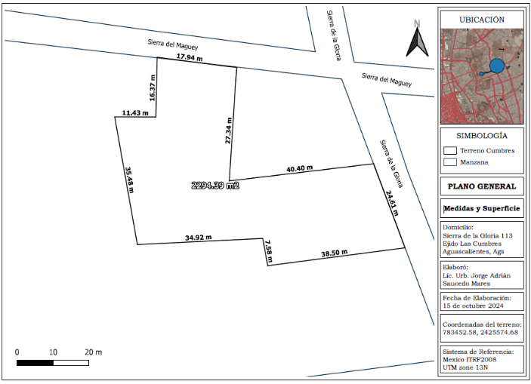

 | Reporte fotográfico

